1. Szállítmány nyomtatási kép
Nyomtatási elrendezés elektronikus kitöltés esetén. "Nyilatkozat kiszállításról" munkalap "1. szállítmány" (D) oszlopának adattartalma jelenik meg. Kérem az oszlopok és sorok méretét ne módosítsa, különben a nyomtatási kép elcsúszik a nyomtatványon. Javasolt a nyomtatás előtt a számítógépen előzetesen a "nyomtatási képet" megnézni. |  | Ezt a munkalapot nem kötelező használni, az esetleges elektronikus kitöltésben segíthet, amennyiben a nyomtatatónak a margó beállítása egyezik a nyomtatvány beállításával.

 |  | Nyomtatás előtt javasolt:
 |  | 1. Ellenőrizni a margó beállítást: "Normál margók "(felül és alul 1,91 cm, balra és jobbra:1,78 cm, élőfej és élőláb 0,76,cm)

 |  | 2. Ellenőrizni a nyomtatvány elhelyezést a nyomtatóban (nyomtatótól függően eltér, hogy képpel alul, vagy képpel felülre kell behelyezni a nyomtatványt). A nyomtatvány elhelyezése előtt célszerő egy megjelölt lapon próbanyomtatást végezni.

 |  | 3. Nyomtatási kép előzetes megtekintése: A nyomtatási kép és a bal oldalt látható megjeneítés nem minden esetben egyezik meg, mivel egy-egy rovatba a behivatkozott szöveg automatikusan kerül méretezésre a megadott tartományig.

 |  | Figyelem: abban az esetben esnek a mezők a megfelelő rovatba, ha a kísérőokmány normál margóbeállítással lett kinyomtatva, ellenkező esetben a szövegezés elcsúszik a nyomtatványon.

 |  | (Excel munkalaphoz tartozó lapelrendezési információk: Nyomtatási tartomány A7:K135, Méret beállítás szélesség és magasság 1 lap.; Munkalap-beállítások: Rácsvonalak és Fejlécek nem nyomtatva)

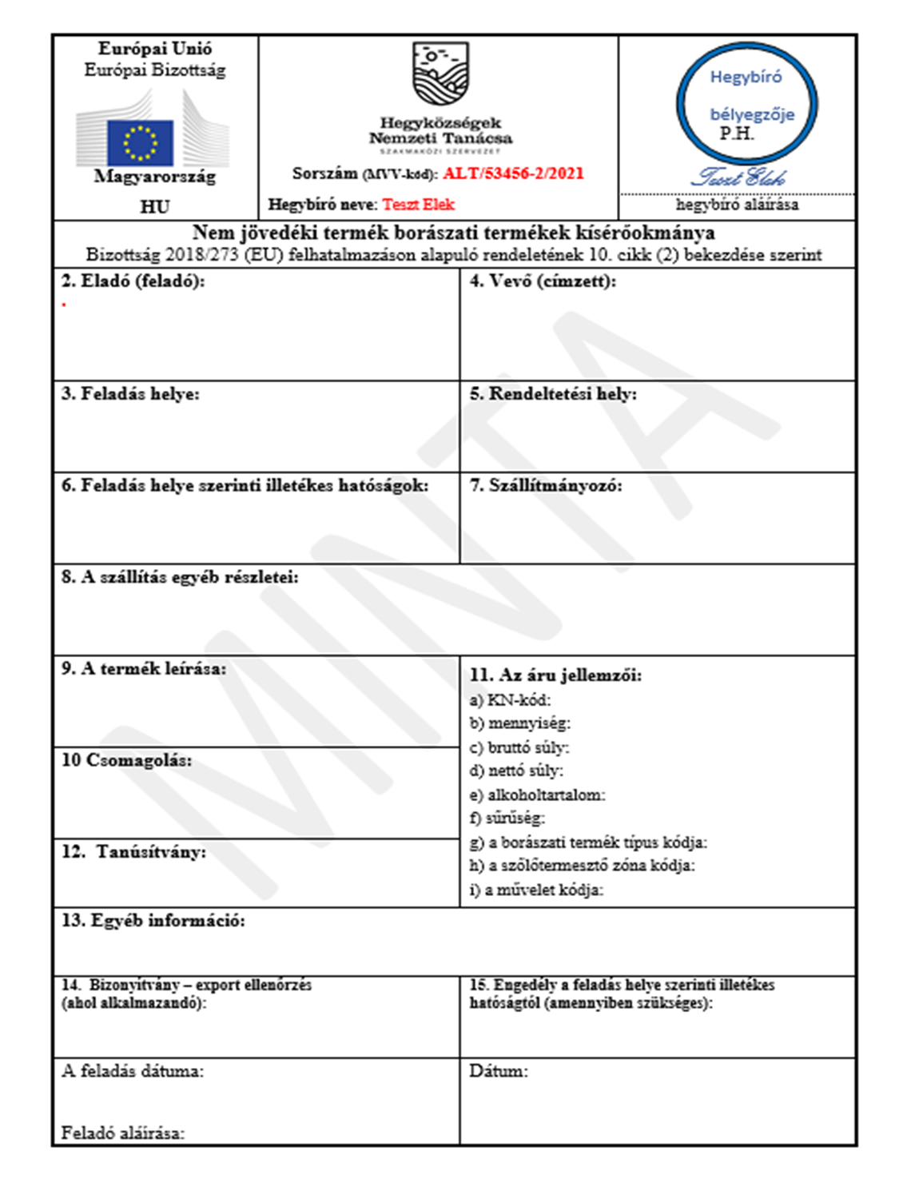

 | C.I.

